Gráficos
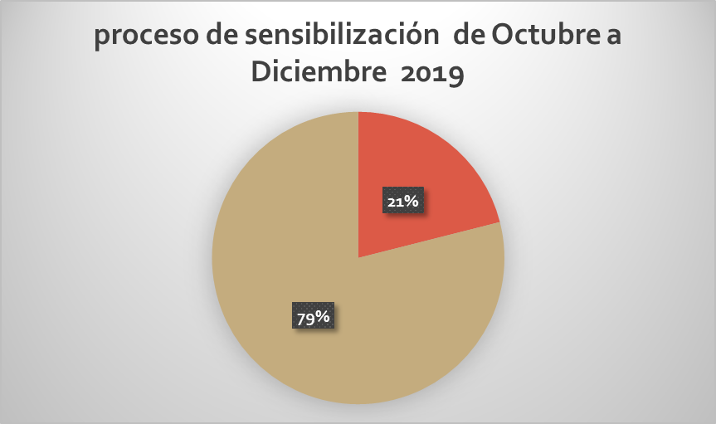
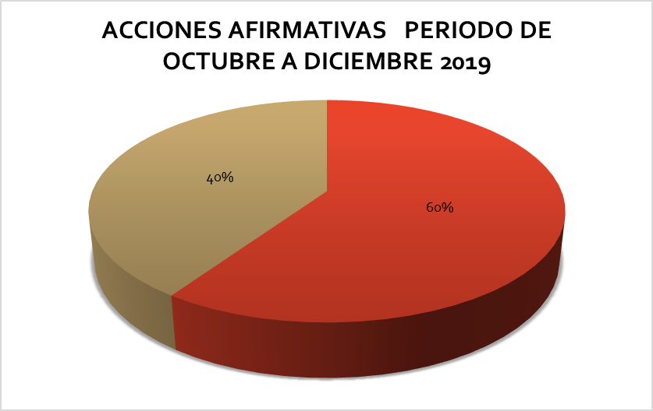
UNIDAD INSTITUCIONAL DE GÉNERO

